RESUMEN POZOS
Variable a reportar | NIVEL DE AGUA SUBTERRÁNEA
Instrucciones específicas de llenado | 1.- Listar todos los pozos afectos a seguimiento ambiental, utilizando el nombre indicado en la RCA o Plan de seguimiento. En caso de no estar identificado el nombre en dichos documentos, indicar un nombre propio que se deberá mantener por todo el periodo de reporte de la obligación. Cada fila corresponde a un pozo. 2.- Se deberá indicar el periodo de medición efectivo para cada pozo y señalar el número total de registros, el que deberá ser coincidente con el número de registros (filas) indicados en la hoja "DATOS NIVEL AGUA SUBT" del pozo particular. 3.- Los parámetros solicitados deberán ser informados en las unidades de medida estipuladas en cada campo. 4.- Las fechas deberán ser registradas en formato "ddmmaaaa" (formato fecha corta en Excel). 5.- Si en el campo "Frecuencia de medición" señaló la opción "otro", deberá indicar la frecuencia en el campo observaciones. 6.- El campo " Cota del Pozo" refiere a la cota del collar del pozo correspondiente al nivel del terreno. 7.- Stick Up, o sobresaliente, corresponde al punto de referencia sobre la superficie del terreno donde se encuentra la cota del pozo. (Fuente: “Guía del Servicio de Evaluación Ambiental para el Uso de Modelos de Aguas Subterráneas en el SEIA” (SEA, 2012)). 8.- En el campo "Observaciones" deberá indicar cualquier observación que sirva para comprender el estado del pozo al momento de la medición (ejemplos: pozo seco, pozo reemplazado en una fecha determinada, etc.), y/o informar otro tipo de situaciones relevantes.

 | Huso
Nombre del pozo | Coordenada UTM Este (m) | Coordenada UTM Norte (m) | Cota del Pozo (msnm) | Stick Up* (m) | Fecha Primera Medición (ddmmaaaa) | Fecha Última Medición (ddmmaaaa) | Cantidad Total de Registros | Frecuencia de Medición | Observaciones
LM-05 | 587,871 | 7,380,354 | 2300.583 | - | 12/01/2019 | 02/12/2019 | 12 | Mensual | LM -XX Corresponde a reglilla. Por lo tanto no tiene Stick Up. La cota del Pozo para punto LM corresponde a la Cota de la punta de la Reglilla.
LM-06 | 587,618 | 7,380,701 | 2300.776 | - | 12/01/2019 | 02/12/2019 | 12 | Mensual | LM -XX Corresponde a reglilla. Por lo tanto no tiene Stick Up. La cota del Pozo para punto LM corresponde a la Cota de la punta de la Reglilla.
LM-07 | 587,038 | 7,381,462 | 2300.447 | - | 12/01/2019 | 02/12/2019 | 12 | Mensual | LM -XX Corresponde a reglilla. Por lo tanto no tiene Stick Up. La cota del Pozo para punto LM corresponde a la Cota de la punta de la Reglilla.
LM-08 | 586,928 | 7,381,249 | 2300.542 | - | 12/01/2019 | 02/12/2019 | 12 | Mensual | LM -XX Corresponde a reglilla. Por lo tanto no tiene Stick Up. La cota del Pozo para punto LM corresponde a la Cota de la punta de la Reglilla.
LM-09 | 586,497 | 7,382,059 | 2299.726 | - | 12/01/2019 | 02/12/2019 | 12 | Mensual | LM -XX Corresponde a reglilla. Por lo tanto no tiene Stick Up. La cota del Pozo para punto LM corresponde a la Cota de la punta de la Reglilla.
LM-10 | 586,329 | 7,382,108 | 2299.691 | - | 12/01/2019 | 02/12/2019 | 12 | Mensual | LM -XX Corresponde a reglilla. Por lo tanto no tiene Stick Up. La cota del Pozo para punto LM corresponde a la Cota de la punta de la Reglilla.
LM-17 | 584,939 | 7,384,094 | 2299.606 | - | 11/01/2019 | 13/12/2019 | 12 | Mensual | LM -XX Corresponde a reglilla. Por lo tanto no tiene Stick Up. La cota del Pozo para punto LM corresponde a la Cota de la punta de la Reglilla.
MP-07A | 590,305 | 7,376,507 | 2,306.628 | 0.461 | 11/01/2019 | 10/12/2019 | 15 | Mensual | -
MP-07C-1 | 590,302 | 7,376,494 | 2,306.677 | 0.642 | 11/01/2019 | 10/12/2019 | 15 | Mensual | -
MP-08A | 591,099 | 7,380,993 | 2,303.898 | 0.426 | 11/01/2019 | 10/12/2019 | 15 | Mensual | -
MP-08C | 591,088 | 7,380,990 | 2,303.478 | - | - | - | - | - | Pozo sellado. Se presentó respuesta a ORD DGA 823/2017
MPS-AA | 587,361 | 7,381,053 | 2,300.250 | 0.519 | 12/01/2019 | 02/12/2019 | 15 | Mensual | -
MPS-AB | 587,360 | 7,381,056 | 2,300.190 | 0.580 | 12/01/2019 | 02/12/2019 | 15 | Mensual | -
MPS-AC | 587,361 | 7,381,052 | 2,300.270 | 0.531 | 12/01/2019 | 02/12/2019 | 15 | Mensual | -
MPS-CA | 586,725 | 7,382,313 | 2,299.600 | 0.524 | 12/01/2019 | 13/12/2019 | 15 | Mensual | -
MPS-CB | 586,723 | 7,382,312 | 2,299.660 | 0.430 | 12/01/2019 | 13/12/2019 | 15 | Mensual | -
MPS-CC | 586,726 | 7,382,313 | 2,299.620 | 0.558 | 12/01/2019 | 13/12/2019 | 15 | Mensual | -
PP-01 | 591,348 | 7,378,507 | 2,305.561 | 0.420 | 11/01/2019 | 10/12/2019 | 15 | Mensual | -
PP-02 | 583,007 | 7,375,594 | 2,303.980 | 0.420 | 11/01/2019 | 10/12/2019 | 15 | Mensual | -
PP-03 | 586,803 | 7,372,719 | 2,309.093 | 0.565 | 11/01/2019 | 10/12/2019 | 15 | Mensual | -
BA-17 | 584,997 | 7,382,542 | 2300.948 | 1.094 | 01/01/2019 | 06/12/2019 | 15 | Mensual | -
BA-18 | 585,778 | 7,383,610 | 2300.302 | 0.710 | 15/01/2019 | 14/12/2019 | 15 | Mensual | -
BA-19 | 586,321 | 7,382,592 | 2300.499 | 0.750 | 15/01/2019 | 14/12/2019 | 16 | Mensual | -
BA-20 | 587,247 | 7,382,250 | 2300.542 | 0.740 | 15/01/2019 | 02/12/2019 | 15 | Mensual | -
BA-21 | 587,159 | 7,380,905 | 2301.393 | 0.946 | 15/01/2019 | 02/12/2019 | 15 | Mensual | -
BA-22 | 587,837 | 7,380,817 | 2301.124 | 0.753 | 15/01/2019 | 02/12/2019 | 15 | Mensual | -
BA-23 | 586,684 | 7,382,108 | 2300.513 | 0.695 | 15/01/2019 | 02/12/2019 | 15 | Mensual | -
BA-28 | 588,525 | 7,380,523 | 2301.313 | 0.575 | 05/01/2019 | 27/12/2019 | 32 | Mensual | -
BA-30 | 589,239 | 7,380,003 | 2302.279 | 0.520 | 05/01/2019 | 27/12/2019 | 32 | Mensual | -
E1 | 586,496 | 7,382,071 | 2299.472 | - | 25/01/2019 | 02/12/2019 | 12 | Mensual | -
E2 | 586,495 | 7,382,088 | 2299.453 | - | 25/01/2019 | 02/12/2019 | 12 | Mensual | -
E3 | 586,476 | 7,382,107 | 2299.369 | - | 25/01/2019 | 02/12/2019 | 12 | Mensual | -
E4 | 586,459 | 7,382,110 | 2299.503 | - | 25/01/2019 | 02/12/2019 | 12 | Mensual | -

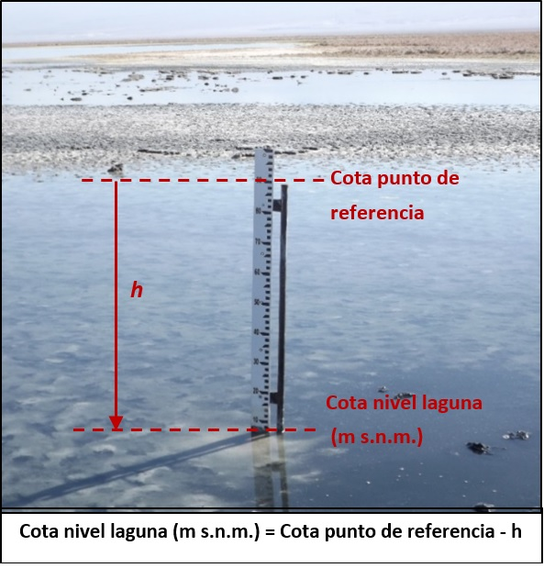
 | * Albemarle mide la profundidad del agua desde la Cota Collar del pozo, sin pasar por el cálculo del StickUp.
 |  |  |  |  |  |  | FOTO Medición nivel reglillas, puntos LIMNIMETROS (LM-XX)
 |  | Figura 1. Medición de nivel de agua/salmuera en piezómetros.

LM-17
Variable a reportar | NIVEL DE AGUA SUBTERRÁNEA
Instrucciones específicas de llenado | 1. -La información deberá ser ordenada de manera tal que todas las campañas de un mismo pozo queden juntas y ordenadas cronológicamente del registro más antiguo al más reciente. Cada fila corresponde al registro de una medición en un pozo. 2.- El número de registros (filas) por cada pozo deberá ser coincidente con el campo "Cantidad Total de Registros" de la hoja "RESUMEN POZOS". 3.- Los parámetros solicitados deberán ser informados en las unidades de medida estipuladas en cada campo. 4.- Las fechas deberán ser registradas en formato "ddmmaa" (formato fecha corta en Excel). 5.- Para cada parámetro informado, deberá incluir: i) el dato reportado; ii) el límite o umbral o autorizado y iii) el tipo de límite, de acuerdo a las siguientes nomenclaturas y definiciones: a) RCA: Límite o umbral establecido en los considerandos y/o resuelvos de una o más Resoluciones de Calificación Ambiental. b) LB: Valor o umbral representativo que -no habiendo quedado explícito en la o las Resoluciones de Calificación Ambiental- ha sido definido o descrito en la línea base del proyecto o actividad, en el marco de el o los procesos de evaluación ambiental. c) MM: Valor o umbral que -no habiendo quedado explícito en la o las Resoluciones de Calificación Ambiental- ha sido determinado mediante modelación matemática en el marco de el o los procesos de evaluación ambiental. d) Otro: Valor o umbral estimado con información y/o metodología que no formó parte de el o los procesos de evaluación ambiental. Por ejemplo "Otro: promedio de valores preoperacionales año 2002-2005". e) No aplica: Cuando no se ha establecido en la RCA(s) o en su respectivo expediente de evaluación, un valor, límite o umbral de comparación para el parámetro inform

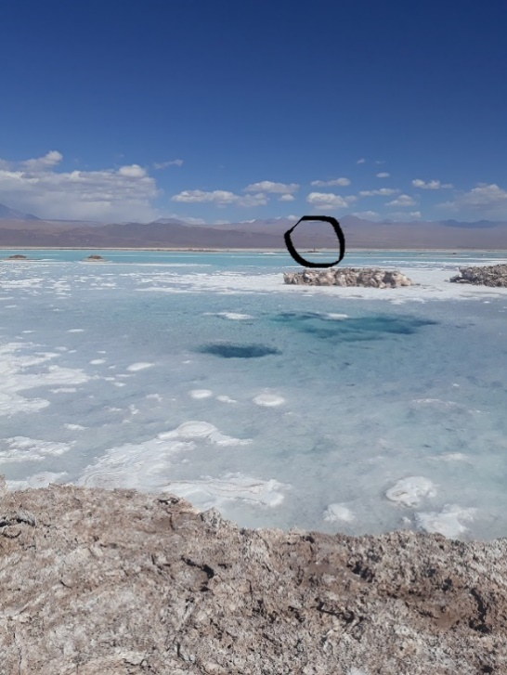
Nombre del pozo | Fecha de medición (ddmmaaaa) | Profundidad del agua subterránea desde Cota Collar (m) | Cota del agua subterránea (msnm) | Límite o umbral autorizado (msnm) | Tipo de límite o umbral | Observaciones | Fotografía 1.
LM-17 | 11/01/2019 | - | - | - | No aplica | Limnimetro seco.
LM-17 | 21/02/2019 | - | - | - | No aplica | Medición suspendida por intensas lluvias.
LM-17 | 05/03/2019 | - | - | - | No aplica | No medido por peligro en acceso.
LM-17 | 02/04/2019 | - | - | - | No aplica | No medido por peligro en acceso.
LM-17 | 22/05/2019 | - | - | - | No aplica | No medido por peligro en acceso.
LM-17 | 29/06/2019 | - | - | - | No aplica | No medido por peligro en acceso.
LM-17 | 09/07/2019 | - | - | - | No aplica | No se mide, debido a que lugar donde se ubica la reglilla fue inundado, generando socavones en el suelo y es riesgoso ingresar a medir (ver Fotografía 1).
LM-17 | 26/08/2019 | - | - | - | No aplica | No se mide, debido a que lugar donde se ubica la reglilla fue inundado, generando socavones en el suelo y es riesgoso ingresar a medir (ver Fotografía 1).
LM-17 | 14/09/2019 | - | - | - | No aplica | No se mide, debido a que lugar donde se ubica la reglilla fue inundado, generando socavones en el suelo y es riesgoso ingresar a medir (ver Fotografía 1).
LM-17 | 14/10/2019 | - | - | - | No aplica | No se mide, debido a que lugar donde se ubica la reglilla fue inundado, generando socavones en el suelo y es riesgoso ingresar a medir (ver Fotografía 1).
LM-17 | 04/11/2019 | 0.827 | 2298.779 | - | No aplica | -
LM-17 | 13/12/2019 | 0.861 | 2298.745 | - | No aplica | -

